Sheet1
문제 1

 | 번호 | 설명
 | ① | 영문자 기준 64자
 | ②
 |  |  | 매크로 이름 | 사용 가능 여부 | 이유
 |  |  | 2012_실적 | X | 숫자로 시작하면 안됨
 |  |  | 합계(관리부) | X | 특수문자 (, )를 사용할 수 없음
 |  |  | Sum-Sales | X | 특수문자 - 를 사용할 수 없음
 |  |  | Sale AMT | X | 공백을 사용할 수 없음
 |  |  | LOOKUP | X | LOOKUP 이란 엑셀 함수와 혼돈할 수 있어 사용을 자제하는 것이 좋음

1. <ALT>+<F8>을 눌러 [매크로] 대화상자가 열리면 '매크로 이름'에서 원하는 매크로를
선택하고 , <옵션> 단추를 클릭합니다.
2. [매크로 옵션] 대화상자에서 [바로 가기 키]를
지정하고, <확인>을 클릭합니다.
 | ③ | 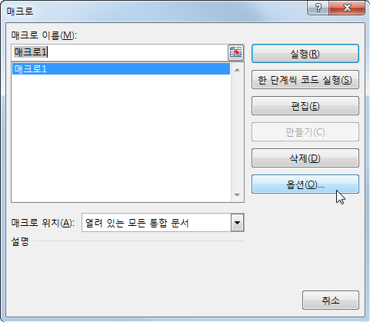 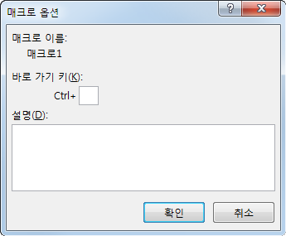
 | ④ | <ALT>+<F11>
 | ⑤ | A3 셀에서 아래로 2, 오른쪽으로 4 이동한 E5 셀

